Титульный лист
"Ваше развитие - Наша цель"

Ваша скидка на ванны, мебель, смесители, аксессуары для ванн ТРИТОН |  |  | 0 | Ваша скидка на ванны 1АCReal | 0 | Ваша скидка на душевые кабины, ограждения, ширмы, шторки,поддон, запчасти для ДК | 0

 | Изменение в прайсе:
ВНИМАНИЕ! Замена каркаса на ванны Есть возможность приобретать ванны в разборе!

 | РЕСТАЙЛИНГ/НОВИНКИ
 | Александрия - Алекса 150/170, 160- скоро (усовершенствовали модель, гладкое дно, слив с крышкой, подходит обычный перелив, ручки в комплекте)
 | Эрика - Грация 140х140 (изменение формы)
 | Рестайлинг - Кайли/Изабель/Николь (усовершенствовали модель, новый артикул)
 | Диана - Дина 170х75 (изменение формы)
 | Новинка - ПРАГА 150/170/180, 160-скоро (современный дизайн, гладкое дно, слив с крышкой)

Ванны акриловые и сопутствующие товары

 | Акриловые ванны 1ACReal (новинка - ванна Тори, Европа, Рига, Мартин, Дюна, Мадрид)

 | Акриловые ванны серии Эконом (новинка - ванна Стандарт 145/165)

 | Акриловые ванны основного модельного ряда (ОМР) (новинка - ванна Аура, Троя NEW, Мари, София, Прага, Грация, Дина, Алекса, Кайли, Изабель, Николь)

 | Сопутствующие товары к ваннам

 | Гидромассажное оборудование

Душевые кабины и ограждения

 | Душевые кабины основной модельный ряд

 | Душевые кабины Эконом (Новинка - РИФ, Квадро, Коралл, ДО Фьюжн)

 | Стеклянные шторки для ванн (Новинка - шторки Ультра, Соло)

 | Душевые ширмы и двери (Новинка - ширмы Хром, Лайт, Ультра; Душевые двери)

 | Душевые поддоны (Новинка - поддоны 80х80, 100/120х80)

 | Запчасти для душевых кабин - наличие и стоимость уточняйте через сервисцентр или менеджера.

Смесители

 | Смесители для ванны, умывальника, кухни -цены снижены!

Прайс действителен с 13.05.22

 |  | *скидка и наценка могут отличаться на акционный товар

1Acreal
ООО "Респект"
8-800-333-15-10
respect3tn@gmail.com
www.1acreal.com
 ООО "Респект" тел. 8-800-33-15-10, Respekt3tn@gmail.com
ИЗОБРАЖЕНИЯ | НАИМЕНОВАНИЕ | Размер ванны см | Ванна на каркасе (в сборе) |  | Ванна |  | Ножки |  | Каркас |  | Экран |  | Экран торцевой
 |  |  | РРЦ, руб | ОПТ, руб | РРЦ, руб | ОПТ, руб | РРЦ, руб | ОПТ, руб | РРЦ, руб | ОПТ, руб | РРЦ, руб | ОПТ, руб | РРЦ, руб | ОПТ, руб

 | Ванна Riga 150 (новинка) | 150х70 | нет | нет | 10220 | 10220 | 1420 | 1420 | 3400 | 3400 | 2870 | 2870 | нет | нет
 | Ванна Riga 170 (новинка) | 170х70 | нет | нет | 11570 | 11570 | 1420 | 1420 | 3400 | 3400 | 3180 | 3180 | нет | нет
рифленое дно
 | Ванна Европа 150 (новинка) | 150х70 | нет | нет | 10480 | 10480 | 1420 | 1420 | 3400 | 3400 | 2870 | 2870 | нет | нет
 | Ванна Европа 160 (новинка) | 160х70 | нет | нет | 11020 | 11020 | 1420 | 1420 | 3400 | 3400 | 3010 | 3010 | нет | нет
 | Ванна Европа 170 (новинка) | 170х70 | нет | нет | 11370 | 11370 | 1420 | 1420 | 3400 | 3400 | 3180 | 3180 | нет | нет
рифленое дно | Ванна Европа 180 (новинка) | 180х70 | нет | нет | 11950 | 11950 | 1420 | 1420 | 3810 | 3810 | 3060 | 3060 | нет | нет

 | Ванна Тори 150 (новинка) | 150х70 | 17270 | 17270 | 13570 | 13570 | 1420 | 1420 | 3400 | 3400 | 3370 | 3370 | скоро | скоро
 | Ванна Тори 160 (новинка) | 160х70 | 17900 | 17900 | 14200 | 14200 | 1420 | 1420 | 3400 | 3400 | 3550 | 3550 | скоро | скоро
 | Ванна Тори 170 (новинка) | 170х70 | 18630 | 18630 | 14930 | 14930 | 1420 | 1420 | 3400 | 3400 | 3740 | 3740 | скоро | скоро

 | Ванна Дюна 150 (новинка) | 150х70 | 17230 | 17230 | 13530 | 13530 | 1420 | 1420 | 3400 | 3400 | 3290 | 3290 | 2140 | 2140
 | Ванна Дюна 160 (новинка) | 160х70 | 17500 | 17500 | 13800 | 13800 | 1420 | 1420 | 3400 | 3400 | 3440 | 3440 | 2140 | 2140
 | Ванна Дюна 170 (новинка) | 170х70 | 18720 | 18720 | 15020 | 15020 | 1420 | 1420 | 3400 | 3400 | 3670 | 3670 | 2140 | 2140


 | Ванна Gamma 120 | 120х70 | нет | нет | 9770 | 9770 | 1420 | 1420 | нет | нет | 2570 | 2570 | нет | нет
 | Ванна Gamma 130 | 130х70 | нет | нет | 9860 | 9860 | 1420 | 1420 | нет | нет | 2570 | 2570 | нет | нет
 | Ванна Gamma 140 | 140х70 | нет | нет | 10860 | 10860 | 1420 | 1420 | 3400 | 3400 | 2800 | 2800 | нет | нет
 | Ванна Gamma 150 | 150х70 | 16070 | 16070 | 12370 | 12370 | 1420 | 1420 | 3400 | 3400 | 2800 | 2800 | нет | нет
 | Ванна Gamma 160 | 160х70 | 16630 | 16630 | 12930 | 12930 | 1420 | 1420 | 3400 | 3400 | 3040 | 3040 | нет | нет
 | Ванна Gamma 170 | 170х70 | 16780 | 16780 | 13080 | 13080 | 1420 | 1420 | 3400 | 3400 | 3130 | 3130 | нет | нет

 | Ванна London 150 | 150х70 | 15850 | 15850 | 12150 | 12150 | 1420 | 1420 | 3400 | 3400 | 3290 | 3290 | 2140 | 2140
 | Ванна London 160 | 160х70 | 16270 | 16270 | 12570 | 12570 | 1420 | 1420 | 3400 | 3400 | 3440 | 3440 | 2140 | 2140
 | Ванна London 170 | 170х70 | 16910 | 16910 | 13210 | 13210 | 1420 | 1420 | 3400 | 3400 | 3670 | 3670 | 2140 | 2140

 | Tokyo | 170х75 | 24150 | 24150 | 20040 | 20040 | 1470 | 1470 | 3810 | 3810 | 3740 | 3740 | 2380 | 2380

 | Palermo | 180х80 | 25710 | 25710 | 21600 | 21600 | 1560 | 1560 | 3810 | 3810 | 3930 | 3930 | 2380 | 2380

 | Н О В И Н К А -в наличии!
 | Мадрид 150-левая/правая | 150х95 | 24510 | 24510 | 20700 | 20700 | 1510 | 1510 | 3510 | 3510 | 4990 | 4990 | не нужен
 | Мадрид 170-левая/правая | 170х95 | 26310 | 26310 | 22500 | 22500 | 1510 | 1510 | 3510 | 3510 | 5340 | 5340 | не нужен

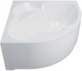
 | Н О В И Н К А - в наличии!
 | Мартин | 120х120 | 24240 | 24240 | 20360 | 20360 | 1710 | 1710 | 3580 | 3580 | 4990 | 4990 | не нужен

 | Moscow | 150х150 | 29870 | 29870 | 25830 | 25830 | 1710 | 1710 | 3740 | 3740 | 6540 | 6540 | не нужен

Ванны и доп.опции
 | ООО "Респект" |  | Россия, М.О., г. Щелково, ул.Заводская, д. 2, корп. 142, каб 515.
 | www.3tn.ru |  |  |  |  |  | Единый многокональный номер 8-800-333-15-10
 | е-mail: | 0
 |  |  | Прайс-лист на ванны и дополнительное оборудование
"Ваше развитие - Наша цель"

ПРЯМОУГОЛЬНЫЕ ВАННЫ |  | Ванна на каркасе (в сборе) |  | Ванна |  | Каркас Оцинкованный Х 140-170 NEW |  | Комплект установочный (ножки) |  | Экран фронтальный |  | Экран торцевой |  | Изображения
Наименование | Размер ванны | Розница | Закупка | Розница | Закупка | Розница | Закупка | Розница | Закупка | Розница | Закупка | Розница | Закупка
Ванна Ультра 170 | 1700х700 | нет | нет | 11,440 | 11,440 | 3,400 | 3,400 | 1,420 | 1,420 | 3,180 | 3,180 |  |  | Ультра
Ванна Ультра 160 | 1600х700 | нет | нет | 10,840 | 10,840 | 3,400 | 3,400 | 1,420 | 1,420 | 3,010 | 3,010
Ванна Ультра 150 | 1500х700 | нет | нет | 10,190 | 10,190 | 3,400 | 3,400 | 1,420 | 1,420 | 2,870 | 2,870
Ванна Ультра 140 | 1400х700 | нет | нет | 9,860 | 9,860 | 3,400 | 3,400 | 1,420 | 1,420 | нет | нет
Ванна Ультра 130 | 1300х700 | нет | нет | 9,240 | 9,240 | нет | нет | 1,420 | 1,420 | нет | нет
Ванна Ультра 120 | 1200х700 | нет | нет | 8,620 | 8,620 | нет | нет | 1,420 | 1,420 | нет | нет |  |  | Стандарт
Ванна Стандарт 170*75 Экстра | 1700х750 | нет | нет | 15,520 | 15,520 | 3,400 | 3,400 | 1,420 | 1,420 | 3,180 | 3,180
Ванна Стандарт 170 Экстра | 1700х700 | нет | нет | 12,930 | 12,930 | 3,400 | 3,400 | 1,420 | 1,420 | 3,180 | 3,180
Ванна Стандарт 145 Экстра НОВИНКА | 1450х700 | нет | нет | 11,390 | 11,390 | 3,400 | 3,400 | 1,420 | 1,420 | 2,870 | 2,870
Ванна Стандарт 160 Экстра | 1600х700 | нет | нет | 12,390 | 12,390 | 3,400 | 3,400 | 1,420 | 1,420 | 3,060 | 3,060
Ванна Стандарт 150*75 Экстра | 1500х750 | нет | нет | 13,370 | 13,370 | 3,400 | 3,400 | 1,420 | 1,420 | 2,850 | 2,850 |  |  | Джена
Ванна Стандарт 150 Экстра | 1500х700 | нет | нет | 11,730 | 11,730 | 3,400 | 3,400 | 1,420 | 1,420 | 2,850 | 2,850
Ванна Стандарт 165 Экстра НОВИНКА | 1650х700 | нет | нет | 12,680 | 12,680 | 3,400 | 3,400 | 1,420 | 1,420 | 3,150 | 3,150
Ванна Стандарт 140 Экстра | 1400х700 | нет | нет | 11,060 | 11,060 | 3,400 | 3,400 | 1,420 | 1,420 | 2,850 | 2,850
Ванна Стандарт 130 Экстра | 1300х700 | нет | нет | 9,910 | 9,910 | нет | нет | 1,420 | 1,420 | 2,640 | 2,640
Ванна Стандарт 120 Экстра | 1200х700 | нет | нет | 9,820 | 9,820 | нет | нет | 1,420 | 1,420 | 2,610 | 2,610 |  |  | каркас/ножки
Ванна Джена 170 | 1700х700 | нет | нет | 14,500 | 14,500 | 3,400 | 3,400 | 1,420 | 1,420 | 3,510 | 3,510
Ванна Джена 160 | 1600х700 | нет | нет | 13,590 | 13,590 | 3,400 | 3,400 | 1,420 | 1,420 | 3,340 | 3,340
Ванна Джена 150 | 1500х700 | нет | нет | 12,950 | 12,950 | 3,400 | 3,400 | 1,420 | 1,420 | 3,150 | 3,150

 |  | Ванна на каркасе (в сборе) |  | Ванна (корыто) |  | Каркас |  | Комплект установочный (ножки) |  | Экран фронтальный |  | Экран торцевой |  | Примечание
Наименование | Размер ванны | Розница | Закупка | Розница | Закупка | Розница | Закупка | Розница | Закупка | Розница | Закупка | Розница | Закупка | ВНИМАНЕ! Ванны серии ОМР можно приобрести в разборе. Каркас изменен (исключение ванна Арго-каркас прежний). Включена доп. стоимость за сборку. Можно приобрести комплект установочный (Ножки)
Ванна Аура 150 (гладкое дно) | 1500х700 | 15,980 | 15,980 | 12,280 | 12,280 | 3,400 | 3,400 | 1,420 | 1,420 | 3,370 | 3,370 | 2,190 | 2,190
Ванна Аура 170 (гладкое дно) | 1700х700 | 18,020 | 18,020 | 14,320 | 14,320 | 3,400 | 3,400 | 1,420 | 1,420 | 3,740 | 3,740 | 2,190 | 2,190
Ванна Алекса 150 (гладкое дно, слив с крышкой) | 1500х700 | 22,630 | 22,630 | 18,570 | 18,570 | 3,760 | 3,760 | 1,420 | 1,420 | 3,200 | 3,200
Ванна Алекса 160 (гладкое дно, слив с крышкой) | 1600х700 | скоро | скоро | скоро | скоро | скоро | скоро | скоро | скоро | скоро | скоро | скоро | скоро
Ванна Алекса 170 (гладкое дно, слив с крышкой) | 1700х700 | 24,370 | 24,370 | 20,310 | 20,310 | 3,760 | 3,760 | 1,420 | 1,420 | 3,650 | 3,650
Ванна Дина 170 | 1700х750 | 19,930 | 19,930 | 15,820 | 15,820 | 3,810 | 3,810 | нет | нет
Ванна Прага 150 (гладкое дно, слив с крышкой) | 1500х700 | 18,980 | 18,980 | 15,280 | 15,280 | 3,400 | 3,400 |  |  | 3,200 | 3,200 | скоро | скоро
Ванна Прага 160 (гладкое дно, слив с крышкой) | 1600х700 | скоро | скоро | скоро | скоро | скоро | скоро | скоро | скоро | скоро | скоро | скоро | скоро
Ванна Прага 170 (гладкое дно, слив с крышкой) | 1700х700 | 20,610 | 20,610 | 16,910 | 16,910 | 3,400 | 3,400 |  |  | 3,650 | 3,650 | скоро | скоро
Ванна Прага 180 (гладкое дно, слив с крышкой) | 1800х800 | 23,390 | 23,390 | 19,280 | 19,280 | 3,810 | 3,810 | нет | нет | 3,880 | 3,880 | скоро | скоро
Ванна Персей | 1900х900х460 | 29,440 | 29,440 | 25,330 | 25,330 | 3,810 | 3,810 | нет | нет | 4,090 | 4,090 | 2,660 | 2,660
Ванна Цезарь | 1800х800х455 | 26,630 | 26,630 | 22,520 | 22,520 | 3,810 | 3,810 | нет | нет | 3,930 | 3,930 | 2,540 | 2,540
Ванна Эмма 150 | 1500х700х450 | 16,790 | 16,790 | 13,090 | 13,090 | 3,400 | 3,400 | 1,420 | 1,420 | 3,150 | 3,150 | 2,190 | 2,190
Ванна Эмма 170 | 1700х700х450 | 18,330 | 18,330 | 14,630 | 14,630 | 3,400 | 3,400 | 1,420 | 1,420 | 3,760 | 3,760 | 2,190 | 2,190
 |  | Ванна на каркасе (в сборе) |  | Ванна (корыто) |  | Каркас |  | Комплект установочный (ножки) |  | Экран фронтальный |  | Экран торцевой |  | Ориентация ванн
Наименование | Размер ванны | Розница | Закупка | Розница | Закупка | Розница | Закупка | Розница | Закупка | Розница | Закупка | Розница | Закупка | Левая/Правая
Ванна Бэлла-левая/правая | 1400х760х440 | 21,970 | 21,970 | 18,270 | 18,270 | 3,400 | 3,400 | 1,510 | 1,510 | 4,470 | 4,470 | 1,490 | 1,490 | торцевой экран предусмотрен на узкую сторону
Ванна Изабель левая/правая | 1700х1000х470 | 28,260 | 28,260 | 24,450 | 24,450 | 3,510 | 3,510 | 1,510 | 1,510 | 5,480 | 5,480 | нет | нет
Ванна Кайли левая/правая | 1500х1010х470 | 25,960 | 25,960 | 22,150 | 22,150 | 3,510 | 3,510 | 1,510 | 1,510 | 5,130 | 5,130 | нет | нет
Ванна Николь-левая/правая | 1600х1000х480 | 26,560 | 26,560 | 22,750 | 22,750 | 3,510 | 3,510 | 1,510 | 1,510 | 5,500 | 5,500 | нет | нет
Ванна София-левая/правая НОВИНКА | 1700х950 | 27,210 | 27,210 | 23,400 | 23,400 | 3,510 | 3,510 | 1,510 | 1,510 | 5,930 | 5,930 | нет | нет
Ванна Мари-левая/правая НОВИНКА | 1700х1100 | 29,620 | 29,620 | 25,580 | 25,580 | 3,510 | 3,510 | 1,510 | 1,510 | 5,970 | 5,970 | нет | нет
 |  | Ванна на каркасе (в сборе) |  | Ванна (корыто) |  | Каркас |  | Комплект установочный (ножки) |  | Экран фронтальный
Наименование | Размер ванны | Розница | Закупка | Розница | Закупка | Розница | Закупка | Розница | Закупка | Розница | Закупка
Ванна Медея | 1420х1420х445 | 27,800 | 27,800 | 23,760 | 23,760 | 3,740 | 3,740 | 1,710 | 1,710 | 6,580 | 6,580
Ванна Троя NEW (НОВИНКА) | 1500х1500 | 30,400 | 30,400 | 26,360 | 26,360 | 3,740 | 3,740 | 1,710 | 1,710 | 6,510 | 6,510
Ванна Сабина | 1600х1600х515 | 36,070 | 36,070 | 31,540 | 31,540 | 4,230 | 4,230 | 1,710 | 1,710 | 7,430 | 7,430
Ванна Грация 140 (НОВИНКА) | 1400х1400х490 | 29,110 | 29,110 | 25,070 | 25,070 | 3,740 | 3,740 | 1,710 | 1,710 | 6,470 | 6,470

Наименование |  | Розница | Закупка |  |  | Наименование |  |  |  |  | Размеры | Розница | Закупка
Карниз 1400*1400 мм Эрика нержавеющий арт. 07302 |  | 4,080 | 4,080 |  |  | Карниз 1600*700 мм нержавеющий арт. 10105 |  |  |  |  | 1600х700 | 3,280 | 3,280
Карниз 1400*750 мм Бэлла нержавеющий арт. 2014 |  | 3,650 | 3,650 |  |  | Карниз 1600*750 мм нержавеющий арт. 2014 |  |  |  |  | 1600х750 | 3,780 | 3,780
Карниз 1425*1425 мм Медея нержавеющий арт. 07303 |  | 2,790 | 2,790 |  |  | Карниз 1690*1000 мм Изабель нержавеющий арт. 10216 |  |  |  |  | 1690х1000 | 4,530 | 4,530
Карниз 1490*1000 мм Кайли нержавеющий арт. 10218 |  | 4,030 | 4,030 |  |  | Карниз 1700*700 мм нержавеющий арт. 07106 |  |  |  |  | 1700х700 | 4,130 | 4,130
Карниз 1500*1500 мм Троя нержавеющий арт. 07304 |  | 4,170 | 4,170 |  |  | Карниз 1700*750 мм нержавеющий арт. 07110 |  |  |  |  | 1700х750 | 3,330 | 3,330
Карниз 1500*700 мм нержавеющий арт. 07104 |  | 3,230 | 3,230 |  |  | Карниз 1700*850 мм Валери нержавеющий арт. 09111 |  |  |  |  | 1700х850 | 3,520 | 3,520
Карниз 1500*750 мм нержавеющий арт. 2014 |  | 3,610 | 3,610 |  |  | Карниз 1800*800 мм Цезарь нержавеющий арт. 07112 |  |  |  |  | 1800х800 | 3,430 | 3,430
Карниз 1600*1600 мм Сабина нержавеющий арт. 08306 |  | 3,820 | 3,820 |  |  | Карниз 1900*900 мм Персей нержавеющий арт. 2014 |  |  |  |  | 1900х900 | 3,620 | 3,620
 |  |  |  |  |  | Карниз Николь нержавеющий арт. 07203 |  |  |  |  | 1600х1000 | 4,380 | 4,380
ПОДГОЛОВНИКИ
наименование |  | Розница | Закупка |  |  | наименование |  |  |  |  |  | Розница | Закупка
Подголовник №2 на присосках белый |  | 3,030 | 3,030 |  |  | Подголовник на присосках (белый) |  |  |  |  |  | 1,430 | 1,430
Подголовник белый "Комфорт" |  | 1,500 | 1,500 |  |  | Подголовник узкий на ножках белый |  |  |  |  |  | 4,760 | 4,760
Подголовник зеленый "Комфорт" |  | 1,330 | 1,330 |  |  | Подшейник на присосках белый |  |  |  |  |  | 2,450 | 2,450
Подголовник на ножках (белый) Х18А |  | 4,830 | 4,830
МОЮЩИЕ СРЕДСТВА
наименование |  | Розница | Закупка | наименование |  |  |  |  |  |  |  | Розница | Закупка
Средство для мытья акр.ванн и душ.кабин 500мл |  | 510 | 510 |  |  | Средство для промывки гидромассажных систем |  |  |  |  |  | 550 | 550
СИФОНЫ
наименование |  | Розница | Закупка | наименование |  |  |  |  |  |  |  | Розница | Закупка
Перелив п/а с сифоном плоский 520мм (металл) ЕМ601TR |  | 2,000 | 2,000 |  |  | Перелив п/а с сифоном 720 мм |  |  |  |  |  | 2,000 | 2,000
ШТОРКИ НА ВАННУ, стекло 4мм
шторка
СОЛО-Квад
шторка
СОЛО

 | Наименование |  |  |  |  |  |  |  |  |  |  | Розница | Закупка
 | Шторка 150 (Грейс, Фабрик, Узоры, Полосы, Мазайка, Прозрачное) |  |  |  |  |  |  |  |  |  |  | 11,590 | 11,590
 | Шторка 170 (Грейс, Фабрик, Узоры, Полосы, Мазайка, Прозрачное) |  |  |  |  |  |  |  |  |  |  | 12,150 | 12,150
добор в комплекте к фронтальным шторкам | Торцевая шторка (Аква, Грейс, Фабрик) |  |  |  |  |  |  |  |  |  |  | 5,000 | 5,000
 | Штора на ванну Соло 75*140, хром., прозр., расп. (1место) |  |  |  |  |  |  |  |  |  |  | 8,680 | 8,680
 | Штора на ванну Соло-Квад 75*140, хром., прозр., расп. (1место) |  |  |  |  |  |  |  |  |  |  | 7,900 | 7,900

наименование |  | Розница | Закупка | наименование |  |  |  |  |  |  |  | Розница | Закупка
Смеситель "Ниагара" |  | 24,980 | 24,980 |  |  | Смеситель TRIT211 |  |  |  |  |  | 14,100 | 14,100
Смеситель "Супергриф" |  | 9,780 | 9,780 |  |  | Смеситель TRIT212-снято с производства |  |  |  |  |  | 12,310 | 12,310
Смеситель TRIT213 |  | 18,680 | 18,680 |  |  | Смеситель однопозиционный врезной 1507308С |  |  |  |  |  | 6,030 | 6,030
РУЧКИ
наименование |  | Розница | Закупка | наименование |  |  |  |  |  |  |  | Розница | Закупка
Ручки белые (комплект 2шт) |  | 2,900 | 2,900 |  |  | Ручки хром (комплект 2шт) |  |  |  |  |  | 4,390 | 4,390
ДОПОЛНИТЕЛЬНЫЕ ОПЦИИ
наименование |  | Розница | Закупка | наименование |  |  |  |  |  |  |  | Розница | Закупка
Гидромассаж |  | 28,250 | 28,250 |  |  | Подсветка |  |  |  |  |  | 11,110 | 11,110
Аэромассаж |  | 23,170 | 23,170 |  |  | Хромотерапия |  |  |  |  |  | 11,410 | 11,410
Массаж спины |  | 5,630 | 5,630 |  |  | УЗО |  |  |  |  |  | 2,360 | 2,360
Кран регулятор |  | 3,500 | 3,500 |  |  | Датчик сухого пуска |  |  |  |  |  | 5,650 | 5,650
Режим турбо |  | 15,900 | 15,900 |  |  | Электронный пульт |  |  |  |  |  | 11,990 | 11,990

ШТОРКИ, ширмы, ПОДДОНЫ
 | ООО "Респект" |  |  |  |  |  |  |  | Россия, М.О., г. Щелково, ул.Заводская, д. 2, корп. 142, каб 515.
 | www.3tn.ru |  |  |  |  |  |  |  | Единый многокональный номер 8-800-333-15-10
 | е-mail: respect3tn@gmail.com

"Ваше развитие - Наша цель"
ШТОРКИ НА ВАННУ, стекло 4мм
 | Наименование |  |  |  |  |  | Размер, см | Розница | Закупка
 | Штора на ванну Соло 75*140, хром., прозр., расп. (1место) |  |  |  |  |  | 140х75 | 8,680 | 8,680
 | Штора на ванну Соло-Квад 75*140, хром., прозр., расп. (1место) |  |  |  |  |  | 140х75 | 7,900 | 7,900
добор в комплекте к фронтальным шторкам

 | Наименование |  |  |  |  |  | Размер, см | Розница | Закупка
 | Шторка фронтальная 150 см (рисунок стекла: полосы, узоры, мозайка, грейс, фабрик, прозрачное) |  |  |  |  |  | 147х147.5 | 11,590 | 11,590
 | Шторка фронтальная 170 см (рисунок стекла: полосы, узоры, мозайка, грейс, фабрик, прозрачное) |  |  |  |  |  | 167х147.5 | 12,150 | 12,150
 | Шторка торцевая 70см (рисунок стекла: аква, грейс, фабрик) |  |  |  |  |  | 70х147.5 | 5,000 | 5,000
ДУШЕВЫЕ ДВЕРИ (стекло)
ДАБЛ, 5мм
наименование | Розница | Закупка
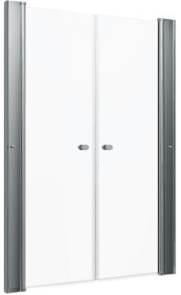
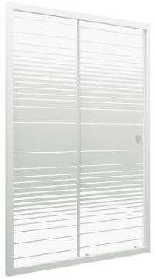
СЛАЙД, 4мм
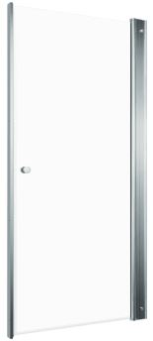
УНО, 5мм
Дверь душевая "Дабл" 90*185, хром, прозр.(1место) | 16670 | 16670
Дверь душевая "Дабл" 100*185", хром, прозр. (1место) | 16880 | 16880
Дверь душевая "Уно" 70*185, хром, прозр. (1место) | 11640 | 11640
Дверь душевая "Уно" 80*185, хром, прозр. (1место) | 12050 | 12050
Дверь душевая "Уно" 90*185, хром, прозр. (1место) | 12310 | 12310
Дверь душевая "Уно" 100*185, хром, прозр. (1место) | 12650 | 12650
Дверь душевая "Слайд" 100*185, бел, полосы (1место) | 12940 | 12940
Дверь душевая "Слайд" 120*185, бел, полосы (1место) | 13900 | 13900
Штора торцевая Фьюжн 800, Белый, Полосы (для дверей Слайд) | 6480 | 6480
ДУШЕВЫЕ ШИРМЫ, стекло 4мм
наименование | Розница | Закупка
ДШ "Ультра 80*80*185" 1/4 круга, Белый, Прозр. (1 место) БЕЗ доборного | 11180 | 11180
ДШ "Риф" 80*80*185 (КС72) | 11180 | 11180
ДШ Риф-К 90 (КС76) | 13180 | 13180
ДШ Риф-Хром 90 (КС77) | 9800 | 9800
ДШ Стандарт 90х90 полукруг (лён, полосы, лайт, узоры, мозайка) | 11560 | 11560
ДШ "Риф 90*90*174,5" 1/4 круга, Грейс, Белый (2 места) | 9620 | 11560
ДШ Стандарт 100х100 полукруг (лён, полосы, узоры, мозайка) | 12870 | 12870
ДШ "Риф 100*100*187,5" 1/4 круга, Грейс, Белый (2 места) | 10120 | 12870
ДШ Орион 90х90 квадрат, лен (КС47) | 15530 | 15530
ДШ Гидрус 90х90 полукруг, лен | 12380 | 12380
ДУШЕВЫЕ ПОДДОНЫ
Собственное производство
Антискользящая поверхность дна
Нагрузка на поддон до 500 кг
Оцинкованный каркас
Низкий, 17см |  |  | Средний, 31см |  |  | Высокий, 45см
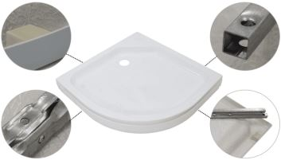 |  |  |  |  |  | 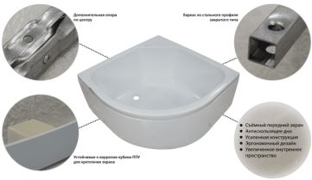
Наименование | розница | закупка | Наименование | розница | закупка | Наименование |  | розница | закупка
ПД22 Поддон ДК 1/4 круга, низкий 80х80 в комплекте | 5020 | 5020 | ПД24 Поддон ДК 1/4 круга, средний 88х88 в комплекте | 6920 | 6920 | Поддон ПД5 глубокий полукруг 90х90 Обрезанный (без сиденья) |  | 6,520 | 6,520
ПД23 Поддон ДК 1/4 круга, низкий 88х88 в комплекте | 5400 | 5400 | ПД4 Поддон ДК средний полукруг 90х90 в комплекте | 8020 | 8020 | Сборочный комплект поддонов ПД5 разборный каркас |  | 1,040 | 1,040
ПД2 Поддон душевой "Гидрус" 90х90 в комплекте | 5820 | 5820 | ПД7 Поддон ДК средний полукруг 100х100 в комплекте | 9520 | 9520 | Экран к поддону ПД5 90х90 глубокий полукруг |  | 1,540 | 1,540
ПД6 Поддон ДК низкий полукруг 100х100 в комплекте | 7240 | 7240 | Сифон для душ.поддона 1 1/2**50/60 хром, клик-клак (Е410CL) | 250 | 250 | Сифон для душ.поддона 1 1/2**50/60 хром, клик-клак (Е410CL) |  | 250 | 250
Сифон для поддона D90мм арт. DK-01-08 | 380 | 380 |  |  |  |  | ИТОГО: | 9,350 р. | 9,350 р.
90 х 90 см, квадрат |  |  | КАРНИЗЫ для поддонов
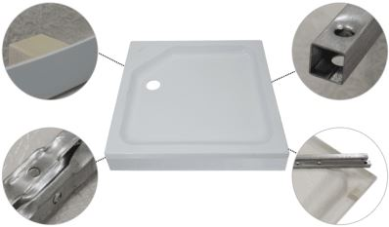 |  |  | 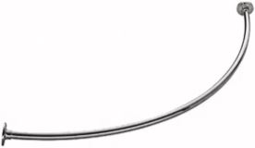 |  |  | 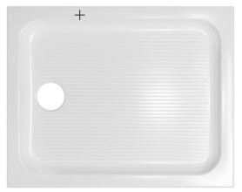
Наименование | розница | закупка | Наименование | розница | закупка
ПД21 Поддон ДК низкий квадрат 80х80 в комплекте | 5,260 | 5,260
ПД1 Поддон душевой "Орион" квадрат 90х90 в комплекте | 7,000 | 7,000 | Карниз к поддону 900х900мм полукруглый нержавеющий | 2890 | 2890 | ПД25 Поддон 100х80 прямоугольный, низкий, в комплекте |  | 7,120 | 7,120
Сифон для поддона D90мм арт. DK-01-08 | 380 | 380 | Карниз к поддону 1000х1000мм полукруглый нержавеющий | 2960 | 2960 | ПД26 Поддон 120х80 прямоугольный, низкий, в комплекте |  | 7,840 | 7,840

ДК, ДО, запчасти
 | ООО "Респект" |  |  |  |  |  |  |  | Россия, М.О., г. Щелково, ул.Заводская, д. 2, корп. 142, каб 515.
 | www.3tn.ru |  |  |  |  |  | Единый многокональный номер 8-800-333-15-10
 | е-mail: respect3tn@gmail.com
Прайс-лист на душевые кабины и ограждения
ДУШЕВЫЕ кабины и ограждения ЭКОНОМ
ДО ФЬЮЖН 100/120х80 |  |  | ДК КВАДРО 100/120х80 |  |  |  | ДК/ДО РИФ-К 90х90
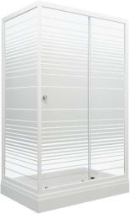 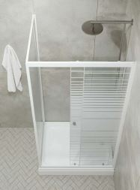 |  | закаленное стекло 4мм | 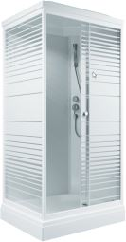 | 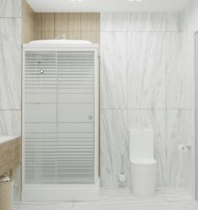 |  | закаленное стекло 4мм | 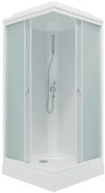 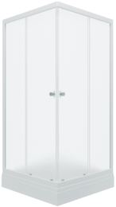 |  | закаленное стекло 4мм

Наименование | розница | закупка | Наименование |  | розница | закупка | Наименование | розница | закупка
ДО "Фьюжн 100*80 А" прямоуг., низк. подд., Белый, Полосы (4места) | 26920 | 26920 | ДК "Квадро 100*80 А" прямоуг. низ. подд., Белый, Полосы, ДН4 (8 мест) |  | 38540 | 38540 | ДО "Риф-К 90*90 А" квадрат, низ. подд., Белый, Грейс (2 места+сифон D90мм) | 20560 | 20560
ДО "Фьюжн 120*80 А" прямоуг., низк. подд., Белый, Полосы (4места) | 28600 | 28600 | ДК "Квадро 120*80 А" прямоуг. низ. подд., Белый, Полосы, ДН4 (8 мест) |  | 41040 | 41040 | ДК "Риф-К 90*90 А" квадрат, низ. подд., Белый, Грейс, ДН4 (6 мест+сифон D90мм) | 31300 | 31300
РИФ НИЗКИЙ ПОДДОН 80*80/90*90/100*100/120*80 |  |  | РИФ ВЫСОКИЙ ПОДДОН 90*90 |  |  |  | РИФ СРЕДНИЙ ПОДДОН 90*90/100х100/120*80
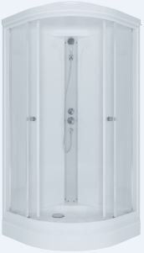 |  | Двери и передние стёкла - рифленые (4мм), Задние - белые (4мм) | 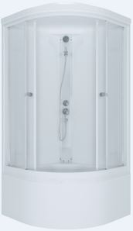 |  |  | Двери и передние стёкла - рифленые (4мм), Задние - белые (4мм) | 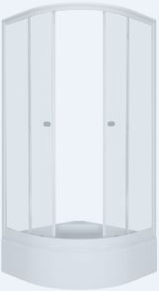 |  | Двери и передние стёкла - рифленые (4мм), Задние - белые (4мм)

Наименование | розница | закупка | Наименование |  | розница | закупка | Наименование | розница | закупка
ДО "Риф 80*80 А" 1/4 круга, низ. подд., Белый, ДН4 (2 места+сифон D90мм) | 16580 | 16580
ДК "Риф 80*80 А" 1/4 круга, низ. подд., Белый, ДН4 (6 мест+сифон D90мм) | 26510 | 26510
ДО "Риф 90*90 А" 1/4 круга, низ. подд., Грейс, Белый (3 места+сифон D90мм) | 17760 | 17760 | ДО "Риф 90*90 Б" 1/4 круга, глуб. подд., Грейс, Белый (5 мест+сифон D50мм) |  | 19940 | 19940 | ДО "Риф 90*90 В" 1/4 круга, сред. подд., Грейс, Белый (3 места+сифон D50мм) | 19830 | 19830
ДК "Риф 90*90 А" 1/4 круга, низ. подд., Грейс, Белый, ДН4 (7 мест+сифон D90мм) | 28440 | 28440 | ДК "Риф 90*90 Б" 1/4 круга, глуб. подд., Грейс, Белый, ДН4 (9 мест+сифон D50мм) |  | 30010 | 30010 | ДК "Риф 90*90 В" 1/4 круга, сред. подд., Грейс, Белый, ДН4 (7 мест+сифон D50мм) | 30510 | 30510
ДО "Риф 100*100 А" 1/4 круга, низ. подд., Грейс, Белый (3 места+сифон D90мм) | 20490 | 20490 |  |  |  |  | ДО "Риф 100*100 В" 1/4 круга, сред. подд., Грейс, Белый (3 места+сифон D50мм) | 22050 | 22050
ДК "Риф 100*100 А" 1/4 круга, низ. подд., Грейс, Белый, ДН4 (7 мест+сифон D90мм) | 32540 | 32540 |  |  |  |  | ДК "Риф 100*100 В" 1/4 круга, сред. подд., Грейс, Белый, ДН4 (7 мест+сифон D50мм) | 33730 | 33730
ДО "Риф 120*80 А" лев., 1/4 круга, низк. подд., Белый, Грейс (3 места) | 21820 | 21820 | ВНИМАНИЕ! НОВИНКА! ДК/ДО РИФ (80х80, 90х90, 100х100, 120х80) |  |  |  | ДО "Риф 120*80 В" прав., 1/4 круга, сред. подд., Белый, Грейс (3 места) | 24110 | 24110
ДО "Риф 120*80 А" прав., 1/4 круга, низк. подд., Белый, Грейс (3 места) | 21820 | 21820 |  |  |  |  | ДО "Риф 120*80 В" лев., 1/4 круга, сред. подд., Белый, Грейс (3 места) | 24110 | 24110
ДК "Риф 120*80 А" лев., 1/4 круга, низ. подд., Белый, Грейс, ДН4 (7 мест) | 33530 | 33530 |  |  |  |  | ДК "Риф 120*80 В" лев., 1/4 круга, сред. подд., Белый, Грейс, ДН4 (7 мест) | 35820 | 35820
ДК "Риф 120*80 А" прав., 1/4 круга, низ. подд., Белый, Грейс, ДН4 (7 мест) | 33530 | 33530 |  |  |  |  | ДК "Риф 120*80 В" прав., 1/4 круга, сред. подд., Белый, Грейс, ДН4 (7 мест) | 35820 | 35820
ДК РИФ НИЗКИЙ ПОДДОН 90х90 (без крыши) |  |  | ДО РИФ-ХРОМ НИЗКИЙ ПОДДОН |  |  |  | ДО ХРОМ НИЗКИЙ ПОДДОН
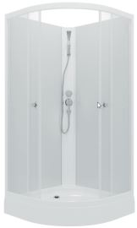 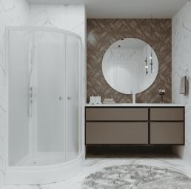 |  | Двери и передние стёкла - рифленые (4мм), Задние - белые (4мм) | 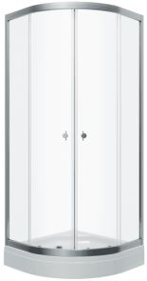 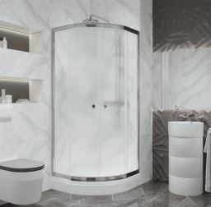 |  |  | Двери и передние стёкла - рифленые (4мм) | 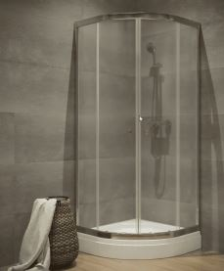 |  | Двери и передние стёкла - ПРОЗРАЧНЫЕ (4мм)

Наименование | розница | закупка | Наименование |  | розница | закупка | Наименование | розница | закупка
ДК "Риф 90*90 А" 1/4 круга, низ. подд., Белый, ДН01, Без крыши, Грейс (6 мест+сифон D90мм) | 25850 | 25850 | ДО "Риф Хром 90*90 А" 1/4 круга, низ. подд., Грейс., Хром (2 места+сифон D90мм) |  | 16000 | 16000 | ДО "Хром 90*90 А" 1/4 круга, низ. подд., Прзр., Хром (2 места+сифон D90мм) | 16000 | 16000
УЛЬТРА НИЗКИЙ ПОДДОН 80*80/90*90/100*100 |  |  | УЛЬТРА ВЫСОКИЙ ПОДДОН 90*90 |  |  |  | УЛЬТРА СРЕДНИЙ ПОДДОН 90*90/100х100
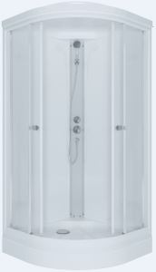 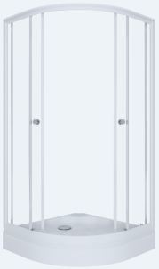 |  | Двери и передние стёкла - прозрачные (4мм), Задние - белые (4мм) | 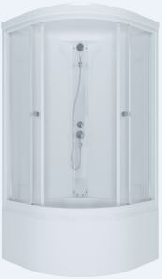 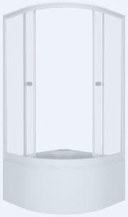  |  |  | Двери и передние стёкла - прозрачные (4мм), Задние - белые (4мм) | 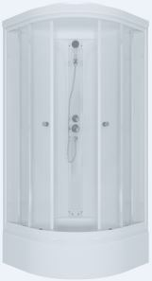 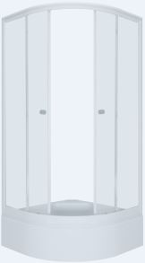  |  | Двери и передние стёкла - прозрачные (4мм), Задние - белые (4мм)

Наименование | розница | закупка | Наименование |  | розница | закупка | Наименование | розница | закупка
ДК "Ультра 80*80 А" 1/4 круга, низк. подд., Белый, прозр, ДН4 (7 мест) | 26510 | 26510
ДО "Ультра 80*80 А" 1/4 круга, низк. подд., Белый, прозр. (3 места) | 16580 | 16580
ДО "Ультра 90*90 А" 1/4 круга, низ. подд., Белый (3 места+сифон D90мм) | 17460 | 17460 | ДО "Ультра 90*90 Б" 1/4 круга, глуб. подд., Белый (5 мест+сифон D50мм) |  | 19630 | 19630 | ДО "Ультра 90*90 В" 1/4 круга, сред. подд., Белый (3 места+сифон D50мм) | 19530 | 19530
ДК "Ультра 90*90 А" 1/4 круга, низ. подд., Белый, ДН4 (7 мест+сифон D90мм) | 28140 | 28140 | ДК "Ультра 90*90 Б" 1/4 круга, глуб. подд., Белый, ДН4 (9 мест+сифон D50мм) |  | 29700 | 29700 | ДК "Ультра 90*90 В" 1/4 круга, сред. подд., Белый, ДН4 (7 мест+сифон D50мм) | 30210 | 30210
ДО "Ультра 100*100 А" 1/4 круга, низ. подд., Белый (3 места+сифон D90мм) | 20000 | 20000 | ВНИМАНИЕ! НОВИНКА! ДК Ультра (80х80, 90х90, 100х100) |  |  |  | ДО "Ультра 100*100 В" 1/4 круга, сред. подд., Белый (3 места+сифон D50мм) | 22240 | 22240
ДК "Ультра 100*100 А" 1/4 круга, низ. подд., Белый, ДН4 (7 мест+сифон D90мм) | 32050 | 32050 |  |  |  |  | ДК "Ультра 100*100 В" 1/4 круга, сред. подд., Белый, ДН4 (7 мест+сифон D50мм) | 33920 | 33920
ДУШЕВЫЕ кабины и ограждения СТАНДАРТ
КОРАЛЛ НИЗКИЙ ПОДДОН 120х80 |  |  | ВНИМАНИЕ! НОВИНКА ДК КОРАЛЛ 120х80 (ориентация левая/правая) |  |  |  | КОРАЛЛ СРЕДНИЙ ПОДДОН 120х80
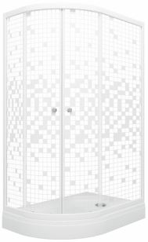 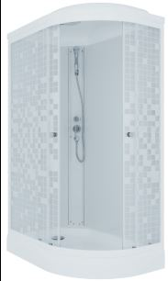 |  | Двери и передние стёкла - цвет мозаика (4мм), Задние - белые (4мм) |  |  |  |  | 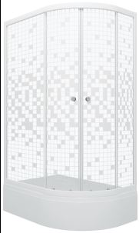 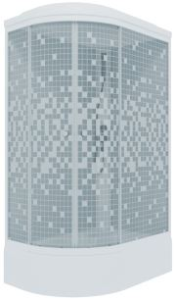 |  | Двери и передние стёкла - цвет мозаика (4мм), Задние - белые (4мм)

Наименование | розница | закупка | Наименование |  | розница | закупка | Наименование | розница | закупка
ДО "Коралл 120*80 А" лев., 1/4 круга, низк. подд., Белый, Мозаика (3 места) | 21820 | 21820 |  |  |  |  | ДО "Коралл 120*80 В" лев., 1/4 круга, сред. подд., Белый, Мозаика (3 места) | 24110 | 24110
ДО "Коралл 120*80 А" прав., 1/4 круга, низк. подд., Белый, Мозаика (3 места) | 21820 | 21820 |  |  |  |  | ДО "Коралл 120*80 В" прав., 1/4 круга, сред. подд., Белый, Мозаика (3 места) | 24110 | 24110
ДК "Коралл 120*80 А" лев., 1/4 круга, низ. подд., Белый, Мозаика, ДН4 (7 мест) | 33530 | 33530 |  |  |  |  | ДК "Коралл 120*80 В" лев., 1/4 круга, сред. подд., Белый, Мозаика, ДН4 (7 мест) | 35820 | 35820
ДК "Коралл 120*80 А" прав., 1/4 круга, низ. подд., Белый, Мозаика, ДН4 (7 мест) | 33530 | 33530 |  |  |  |  | ДК "Коралл 120*80 В" прав., 1/4 круга, сред. подд., Белый, Мозаика, ДН4 (7 мест) | 35820 | 35820
ЛАЙТ НИЗКИЙ ПОДДОН 90*90/100*100 |  |  | ЛАЙТ ВЫСОКИЙ ПОДДОН 90*90 |  |  |  | ЛАЙТ СРЕДНИЙ ПОДДОН 90*90/100х100
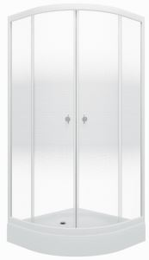 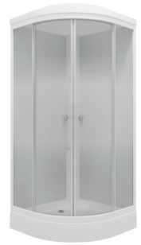 |  | Двери и передние стёкла - ГРАДИЕНТ (4мм), Задние - белые (4мм) | 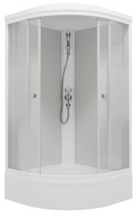 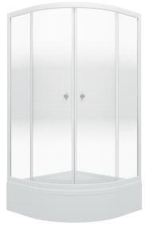 |  |  | Двери и передние стёкла - ГРАДИЕНТ (4мм), Задние - белые (4мм) | 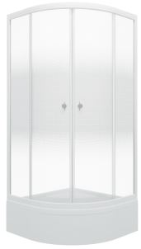 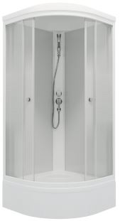 |  | Двери и передние стёкла - ГРАДИЕНТ (4мм), Задние - белые (4мм)

Наименование | розница | закупка | Наименование |  | розница | закупка | Наименование | розница | закупка
ДК "ЛАЙТ 90*90 А" 1/4 круга, низ. подд., Градиент, Белый, ДН4 (7 мест+сифон D90мм) | 28440 | 28440 | ДК "ЛАЙТ 90*90 Б" 1/4 круга, глуб. подд., Градиент, Белый, ДН4 (9 мест+сифон D50мм) |  | 30010 | 30010 | ДК "ЛАЙТ 90*90 В" 1/4 круга, сред. подд.,Градиент, Белый, ДН4 (7 мест+сифон D50мм) | 30510 | 30510
ДО "ЛАЙТ 90*90 А" 1/4 круга, низ. подд., Градиент, Белый (3 места+сифон D90мм) | 17760 | 17760 | ДО "ЛАЙТ 90*90 Б" 1/4 круга, глуб. подд., Градиент, Белый (5 мест+сифон D50мм) |  | 19940 | 19940 | ДО "ЛАЙТ 90*90 В" 1/4 круга, сред. подд., Градиент, Белый (3 места+сифон D50мм) | 19830 | 19830
ДК "ЛАЙТ 100*100 А" 1/4 круга, низ. подд., Градиент, Белый, ДН4 (7 мест+сифон D90мм) | 32540 | 32540 | ВНИМАНИЕ! НОВИНКА ДК ЛАЙТ (Рисунок стекла НОВИНКА – «Градиент», небольшие белые окружности, которые симметрично от центра в стороны меняют свою плотность и размер, от крупного и близкого друг к другу, до более меньшего размера и расстояния между ними., профиль белый) |  |  |  | ДК "ЛАЙТ 100*100 В" 1/4 круга, сред. подд., Градиент, Белый, ДН4 (7 мест+сифон D50мм) | 33730 | 33730
ДО "ЛАЙТ 100*100 А" 1/4 круга, низ. подд., Градиент, Белый (3 места+сифон D90мм) | 20490 | 20490 |  |  |  |  | ДО "ЛАЙТ 100*100 В" 1/4 круга, сред. подд., Градиент, Белый (3 места+сифон D50мм) | 22050 | 22050
СТАНДАРТ ЛЕН НИЗКИЙ ПОДДОН 90*90 / 100*100 |  |  | СТАНДАРТ ЛЕН ВЫСОКИЙ ПОДДОН 90*90 |  |  |  | СТАНДАРТ ЛЕН СРЕДНИЙ ПОДДОН 90*90 / 100*100
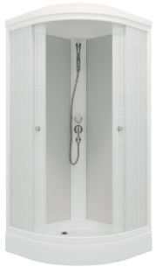 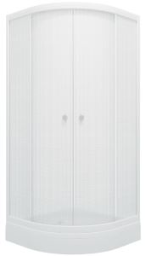 |  | Двери и передние стёкла - цвет ЛЕН (4мм), Задние - белые (4мм) | 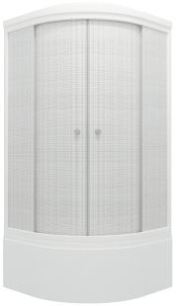 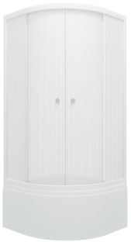 |  |  | Двери и передние стёкла - цвет ЛЕН (4мм), Задние - белые (4мм) | 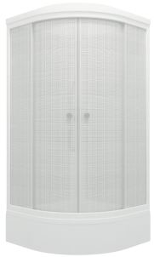 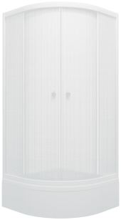  |  | Двери и передние стёкла - цвет ЛЕН (4мм), Задние - белые (4мм)

Наименование | розница | закупка | Наименование |  | розница | закупка | Наименование | розница | закупка
ДО "Стандарт 90*90 А" 1/4 круга, низ. подд., Лён, Белый (3 места+сифон D90мм) | 17760 | 17760 | ДО "Стандарт 90*90 Б" 1/4 круга, глуб. подд., Лён, Белый (5 мест+сифон D50мм) |  | 19940 | 19940 | ДО "Стандарт 90*90 В" 1/4 круга, сред. подд., Лён, Белый (3 места+сифон D50мм) | 19830 | 19830
ДО "Стандарт 100*100 А" 1/4 круга, низ. подд., Лён, Белый (3 места+сифон D90мм) | 20490 | 20490 | ДК "Стандарт 90*90 Б" 1/4 круга, глуб. подд., Лён, Белый, ДН4 (9 мест+сифон D50мм) |  | 30010 | 30010 | ДО "Стандарт 100*100 В" 1/4 круга, сред. подд., Лён, Белый (3 места+сифон D50мм) | 22050 | 22050
ДК "Стандарт 90*90 А" 1/4 круга, низ. подд., Лён, Белый, ДН4 (7 мест+сифон D90мм) | 28440 | 28440 | ВНИМАНИЕ! НОВИНКА! ДК СТАНДАРТ ЛЕН (90х90, 100х100) |  |  |  | ДК "Стандарт 90*90 В" 1/4 круга, сред. подд., Лён, Белый, ДН4 (7 мест+сифон D50мм) | 30510 | 30510
ДК "Стандарт 100*100 А" 1/4 круга, низ. подд., Лён, Белый, ДН4 (7 мест+сифон D90мм) | 32540 | 32540 |  |  |  |  | ДК "Стандарт 100*100 В" 1/4 круга, сред. подд., Лён, Белый, ДН4 (7 мест+сифон D50мм) | 33730 | 33730
СТАНДАРТ МОЗАИКА НИЗКИЙ ПОДДОН 90*90 / 100*100 |  |  | СТАНДАРТ МОЗАИКА ВЫСОКИЙ ПОДДОН 90*90 |  |  |  | СТАНДАРТ МОЗАИКА СРЕДНИЙ ПОДДОН 90*90 / 100*100
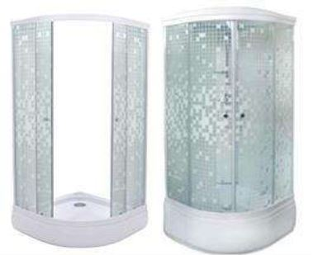 |  | Двери и передние стёкла - цвет Мозайка (4мм), Задние - белые (4мм) | 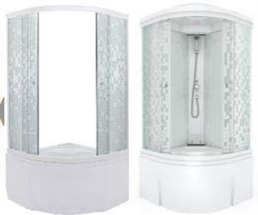 |  |  | Двери и передние стёкла - цвет Мозайка (4мм), Задние - белые (4мм) | 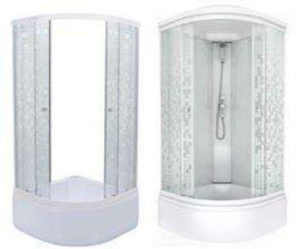 |  | Двери и передние стёкла - цвет Мозайка (4мм), Задние - белые (4мм)

Наименование | розница | закупка | Наименование |  | розница | закупка | Наименование | розница | закупка
ДО "Стандарт 90*90 А" 1/4 круга, низ. подд., Аква, Мозаика, Белый (3 места+сифон D90мм) | 17760 | 17760 | ДО "Стандарт 90*90 Б" 1/4 круга, глуб. подд., Аква, Мозаика, Белый (5 мест+сифон D50мм) |  | 19940 | 19940 | ДО "Стандарт 90*90 В" 1/4 круга, сред. подд., Аква, Мозаика, Белый (3 места+сифон D50мм) | 19830 | 19830
ДК "Стандарт 90*90 А" 1/4 круга, низ. подд., Аква, Мозаика, Белый, ДН4 (7 мест+сифон D90мм) | 28440 | 28440 | ДК "Стандарт 90*90 Б" 1/4 круга, глуб. подд., Аква, Мозаика, Белый, ДН4 (9 мест+сифон D50мм) |  | 30010 | 30010 | ДК "Стандарт 90*90 В" 1/4 круга, сред. подд., Аква, Мозаика, Белый, ДН4 (7 мест+сифон D50мм) | 30510 | 30510
ДО "Стандарт 100*100 А" 1/4 круга, низ. подд., Аква, Мозаика, Белый (3 места+сифон D90мм) | 20490 | 20490 |  |  |  |  | ДО "Стандарт 100*100 В" 1/4 круга, сред. подд., Аква, Мозаика, Белый (3 места+сифон D50мм) | 22050 | 22050
ДК "Стандарт 100*100 А" 1/4 круга, низ. подд., Аква, Мозаика, Белый, ДН4 (7 мест+сифон D90мм) | 32540 | 32540 |  |  |  |  | ДК "Стандарт 100*100 В" 1/4 круга, сред. подд., Аква, Мозаика, Белый, ДН4 (7 мест+сифон D50мм) | 33730 | 33730
СТАНДАРТ УЗОРЫ НИЗКИЙ ПОДДОН 90*90 / 100*100 |  |  | СТАНДАРТ УЗОРЫ ВЫСОКИЙ ПОДДОН 90*90 |  |  |  | СТАНДАРТ УЗОРЫ СРЕДНИЙ ПОДДОН 90*90 / 100*100
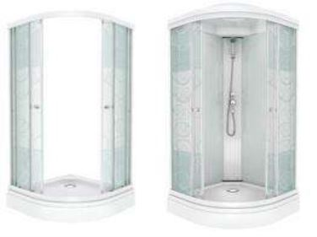 |  | Двери и передние стёкла - цвет Узоры (4мм), Задние - белые (4мм) | 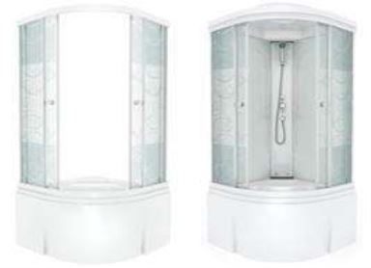 |  |  | Двери и передние стёкла - цвет Узоры (4мм), Задние - белые (4мм) |  |  | Двери и передние стёкла - цвет Узоры (4мм), Задние - белые (4мм)

Наименование | розница | закупка | Наименование |  | розница | закупка | Наименование | розница | закупка
ДО "Стандарт 90*90 А" 1/4 круга, низ. подд., Аква, Узоры, Белый (3 места+сифон D90мм) | 17760 | 17760 | ДО "Стандарт 90*90 Б" 1/4 круга, глуб. подд., Аква, Узоры, Белый (5 мест+сифон D50мм) |  | 19940 | 19940 | ДО "Стандарт 90*90 В" 1/4 круга, сред. подд., Аква, Узоры, Белый (3 места+сифон D50мм) | 19830 | 19830
ДК "Стандарт 90*90 А" 1/4 круга, низ. подд., Аква, Узоры, Белый, ДН4 (7 мест+сифон D90мм) | 28440 | 28440 | ДК "Стандарт 90*90 Б" 1/4 круга, глуб. подд., Аква, Узоры, Белый, ДН4 (9 мест+сифон D50мм) |  | 30010 | 30010 | ДК "Стандарт 90*90 В" 1/4 круга, сред. подд., Аква, Узоры, Белый, ДН4 (7 мест+сифон D50мм) | 30510 | 30510
ДО "Стандарт 100*100 А" 1/4 круга, низ. подд., Аква, Узоры, Белый (3 места+сифон D90мм) | 20490 | 20490 |  |  |  |  | ДО "Стандарт 100*100 В" 1/4 круга, сред. подд., Аква, Узоры, Белый (3 места+сифон D50мм) | 22050 | 22050
ДК "Стандарт 100*100 А" 1/4 круга, низ. подд., Аква, Узоры, Белый, ДН4 (7 мест+сифон D90мм) | 32540 | 32540 |  |  |  |  | ДК "Стандарт 100*100 В" 1/4 круга, сред. подд., Аква, Узоры, Белый, ДН4 (7 мест+сифон D50мм) | 33730 | 33730
СТАНДАРТ ПОЛОСЫ НИЗКИЙ ПОДДОН 90*90 / 100*100 |  |  | СТАНДАРТ ПОЛОСЫ ВЫСОКИЙ ПОДДОН 90*90 |  |  |  | СТАНДАРТ ПОЛОСЫ СРЕДНИЙ ПОДДОН 90*90 / 100*100
 |  | Двери и передние стёкла - цвет Полосы (4мм), Задние - белые (4мм) |  |  |  | Двери и передние стёкла - цвет Полосы (4мм), Задние - белые (4мм) |  |  | Двери и передние стёкла - цвет Полосы (4мм), Задние - белые (4мм)

Наименование | розница | закупка | Наименование |  | розница | закупка | Наименование | розница | закупка
ДО "Стандарт 90*90 А" 1/4 круга, низ. подд., Аква, Полосы, Белый (3 места+сифон D90мм) | 17760 | 17760 | ДО "Стандарт 90*90 Б" 1/4 круга, глуб. подд., Аква, Полосы, Белый (5 мест+сифон D50мм) |  | 19940 | 19940 | ДО "Стандарт 90*90 В" 1/4 круга, сред. подд., Аква, Полосы, Белый (3 места+сифон D50мм) | 19830 | 19830
ДК "Стандарт 90*90 А" 1/4 круга, низ. подд., Аква, Полосы, Белый, ДН4 (7 мест+сифон D90мм) | 28440 | 28440 | ДК "Стандарт 90*90 Б" 1/4 круга, глуб. подд., Аква, Полосы, Белый, ДН4 (9 мест+сифон D50мм) |  | 30010 | 30010 | ДК "Стандарт 90*90 В" 1/4 круга, сред. подд., Аква, Полосы, Белый, ДН4 (7 мест+сифон D50мм) | 30510 | 30510
ДО "Стандарт 100*100 А" 1/4 круга, низ. подд., Аква, Полосы, Белый (3 места+сифон D90мм) | 20490 | 20490 |  |  |  |  | ДО "Стандарт 100*100 В" 1/4 круга, сред. подд., Аква, Полосы, Белый (3 места+сифон D50мм) | 22050 | 22050
ДК "Стандарт 100*100 А" 1/4 круга, низ. подд., Аква, Полосы, Белый, ДН4 (7 мест+сифон D90мм) | 32540 | 32540 |  |  |  |  | ДК "Стандарт 100*100 В" 1/4 круга, сред. подд., Аква, Полосы, Белый, ДН4 (7 мест+сифон D50мм) | 33730 | 33730
ДУШЕВЫЕ кабины и ограждения ОМР

ГИДРУС НИЗКИЙ ПОДДОН 90*90 |  |  | РИО СРЕДНИЙ ПОДДОН 90*90 |  |  |  | ВИРГО ГЛУБОКИЙ ПОДДОН 90*90
  |  | Двери и передние стёкла - рисунок Лён (витражное, 4мм), Задние - белые (4мм) |  |  |  | Двери и передние стёкла - рисунок Лён (витражное, 4мм), Задние - белые (4мм) |   |  | Двери и передние стёкла - рисунок Лён (витражное, 4мм), Задние - белые (4мм)

Наименование | розница | закупка | Наименование |  | розница | закупка | Наименование | розница | закупка
ДО "Гидрус 90*90" 1/4круга, низ.подд., Аква, Лён,Белый (3 места+сифон D90мм) | 18580 | 18580 | ДО "Рио 90*90" 1/4 круга, сред.подд., Аква, Лён,Белый (3 места+сифон D50мм) |  | 20570 | 20570 | ДО "Вирго 90*90" 1/4 круга, глуб.подд., Аква, Лён,Белый (5 мест+сифон D50мм) | 20790 | 20790
ДК "Гидрус 90*90" 1/4 круга, низ. подд., Аква, Лён, Белый, ДН Стандарт (7 мест+сифон D90мм) | 42190 | 42190 | ДК "Рио 90*90" 1/4 круга, сред. подд., Аква, Лён, Белый, ДН Стандарт (7мест+сифон D50мм) |  | 44760 | 44760 | ДК "Вирго 90*90" 1/4 круга, глуб. подд., Аква, Лён, Белый, ДН Стандарт (9 мест+сифон D50мм) | 44170 | 44170
ОРИОН НИЗКИЙ ПОДДОН 90*90 квадрат |  |  | Сопутствующие товары (входят в комплект поставки) |  |  |  | Сопутствующие товары (не входят в комплект поставки)
  |  | Двери и передние стёкла - рисунок Лён (витражное, 4мм), Задние - белые (4мм) |    |  |  |  | Наименование | розница | закупка
 |  |  |  |  |  |  | Зеркало круглое для кабин | 1200 | 1200
задние стекла
Сифон Д90
 |  |  |  |  |  |  |  | 
Наименование | розница | закупка
ДО "Орион 90*90" квадрат, низ.подд., Аква, Лён,Белый (2 места+сифон D90мм) | 22910 | 22910
ДК "Орион 90*90" квадрат, низ. подд., Аква, Лён, Белый, ДН Стандарт (6 мест+сифон D90мм) | 46330 | 46330
СОПУТСТВУЮЩИЕ ТОВАРЫ
СОПУТСТВУЮЩИЕ ТОВАРЫ ( В КОМПЛЕКТ НЕ ВХОДЯТ) |  |  | ДУШЕВОЙ НАБОР, СИФОН (входит в комплект)
 |  |  | 

Наименование | Розница | Закупка
Добор для душевого ограждения, 90*90 низкий/средний поддон, 100*100 средний поддон | 2160 | 2160
Добор для душевого ограждения, 90*90 глубокий поддон | 2040 | 2040
Добор для душевого ограждения, 100*100 низкий поддон | 2300 | 2300

Смесители
 |  | ООО "Респект" |  |  |  |  |  | Россия, М.О., г. Щелково, ул.Заводская, д. 2, корп. 142, каб 515.
 |  | www.3tn.ru |  |  |  |  |  | Единый многокональный номер 8-800-333-15-10
1.25 |  | е-mail: respect3tn@gmail.com |  |  |  |  | <<<на главную
 |  | Прайс-лист на смесители
"Ваше развитие - Наша цель"

ЦВЕТНЫЕ СМЕСИТЕЛИ - ваше радужное растроение!
 | смесители на умывальник (цветные) |  |  | смесители для биде (цветные)
Модель | 14801 L | 14801 C | 14801 Z | 19506 L | 19506 C | 19506 Z
Фото |  |  |  |  |  | 
Розница | 3,370 р. | 3,370 р. | 3,370 р. | 3,090 р. | 3,090 р. | 3,090 р.
Закупка | 2,320 р. | 2,320 р. | 2,320 р. | 2,130 р. | 2,130 р. | 2,130 р.
 | смесители на ванну (цветные) |  |  | смесители на ванну (цветные)

Модель | 16304 L | 16304 C | 16304 Z | 16307 L | 16307 C | 16307 Z
Фото |  |  |  |  |  | 
Розница | 4,260 р. | 4,260 р. | 4,260 р. | 5,080 р. | 5,080 р. | 5,080 р.
Закупка | 3,180 р. | 3,180 р. | 3,180 р. | 3,500 р. | 3,500 р. | 3,500 р.
 | смесители для кухни (цветные)

Модель
Фото
Розница | 2,990 р. | 2,990 р. | 2,990 р.
Закупка | 2,060 р. | 2,060 р. | 2,060 р.
Смесители для кухни и раковин латунь, цвет белый
Модель | 19506W биде | 14801W раковина | 14605W кухня | 16304W ванна | 15407 ванна
Фото |  |  |  |  | 
Розница | 3,850 р. | 4,630 р. | 3,400 р. | 5,260 р. | 8,450 р.
Закупка | 2,260 р. | 2,720 р. | 2,000 р. | 3,090 р. | 4,970 р.

